재생에너지 3020
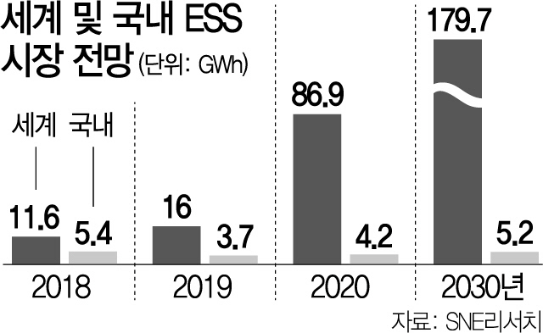
 | 2016 | 2022 | 2025

재생에너지 3020
 | 설비용량 [GW] | 그린뉴딜 상향조정
2016 | 13.3
2022 | 27.5
2025 | 29.9 | 12.8
2030 | 63.8
재생에너지 3020 + 그린뉴딜 상향조정
년도 | 2016 | 2022 | 2025 | 2030
설비용량 [GW] | 13.3 | 27.5 | 29.9 | 63.8
그린뉴딜 상향조정 |  |  | 12.8
 |  |  | 42.7

연도별 발전량 예측제도 수익 |  |  | Reference
발전량 예측제도 수익 | 0.05 | 억/MW
2021년 3월말 발전설비 | 129 | GW | 전력거래소(2021) 2021년 3월 전력시장/신시장 운영실적
중개시장 소규모자원 | 373.2 | MW | 전력거래소(2021) 2021년 3월 전력시장/신시장 운영실적
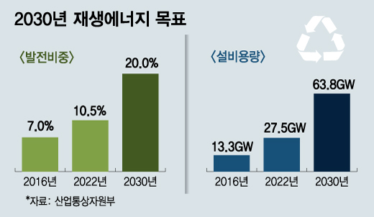
집합자원 소규모자원 | 173.9 | MW | 전력거래소(2021) 2021년 3월 전력시장/신시장 운영실적
총 소규모자원 | 547.1 | MW
소규모 전력중개사업자 집합전력 비율 | 0.42%

년도 | 2016 | 2022 | 2025 | 2030
설비용량 [GW] | 13.3 | 27.5 | 42.7 | 63.8
소규모전력중개시장 설비용량 [MW] | 56.4 | 116.6 | 181.1 | 270.6
발전량 예측제도 수익 | 2.8 | 5.8 | 9.1 | 13.5

연도별 충전율 안전조치 이행 시 추가수익 |  |  | Reference
발전량 예측제도 수익 | 1.2 | 억/MW
전체 설비용량 | 129,361 | MW | 전력거래소(2021) 2021년 3월 전력시장/신시장 운영실적
태양광 설비용량 | 15,669 | MW | 전력거래소(2021) 2021년 3월 전력시장/신시장 운영실적
전체설비 중 태양광 비중 | 12.10% | MW | 전력거래소(2021) 2021년 3월 전력시장/신시장 운영실적

년도 | 2016 | 2022 | 2025 | 2030
설비용량 [GW] | 13.3 | 27.5 | 42.7 | 63.8
태양광 설비 용량[GW] | 1.6 | 3.3 | 5.2 | 7.7
충전율 안전조치 이행 시 추가수익(억) | 1931.16

발전량 예측제도 수익

